Hoja1
Cultivo | Fase | Sub-fase | Duración (días) |  | Variable clave | Umbral óptimo | Umbral crítico | Estrés | Impacto en rendimiento | Vernal/Fotoper. | Fuente
Arroz (secano) | Germinación | Siembra a emergencia | ≈7 | 7 | Temperatura del suelo | ≈28–30 °C (óptimo) https://link.springer.com/chapter/10.1007/978-3-319-77338-4_2#:~:text=The%20optimum%20temperature%20for%20rice,Yoshida%20%2026 | >3 °C (crecimiento pobre) https://link.springer.com/chapter/10.1007/978-3-319-77338-4_2#:~:text=The%20optimum%20temperature%20for%20rice,Yoshida%20%2026 | Calor | Establecimiento fallido con >35 °C (pérdida potencial hasta 100%) | No | Sarsu et al., 2018 https://link.springer.com/chapter/10.1007/978-3-319-77338-4_2#:~:text=The%20optimum%20temperature%20for%20rice,Yoshida%20%2026
Maíz (secano) | Vegetativo | Crecimiento vegetativo (V1–Vn) | ≈50 | 57 | Humedad del suelo (lluvia) | Sin estrés hídrico (lluvias normales) | Sequía >2 sem. (estrés hídrico severo) | Sequía | Menor follaje/espiga; 10–50% pérdida según severidad | No | Heiniger, 2016
Trigo (secano) | Reproductivo | Floración (espigado y antesis) | ≈7 | 57 | Temperatura del aire | ≈19–23 °C (óptimo) | ≥30 °C (estrés térmico) | Calor (golpe de calor) | Grano chuzo; −22–38% rendimiento (olas de calor) | No | Aiqing et al., 2018
Soya (secano) | Llenado | Llenado de grano (engorde R5–R6) | ≈30 | 87 | Agua disponible | Humedad adecuada suelo (óptimo) | Sequía >4 días en llenado crítico | Sequía | Semilla más pequeña; ~−40% rendimiento (sequía severa R5) | No | Bayer, 2016
Soya (secano) | Madurez | Madurez y cosecha (R7–R8) | ≈15 | 102 | Humedad ambiente | Clima seco (<60% HR, óptimo cosecha) | Humedad alta + secado (<11% H.grano) → desgrane | Humedad alta / Viento | Desgrane y pudrición; ~10–20% pérdida de rinde | No | NC State Ext, 2015

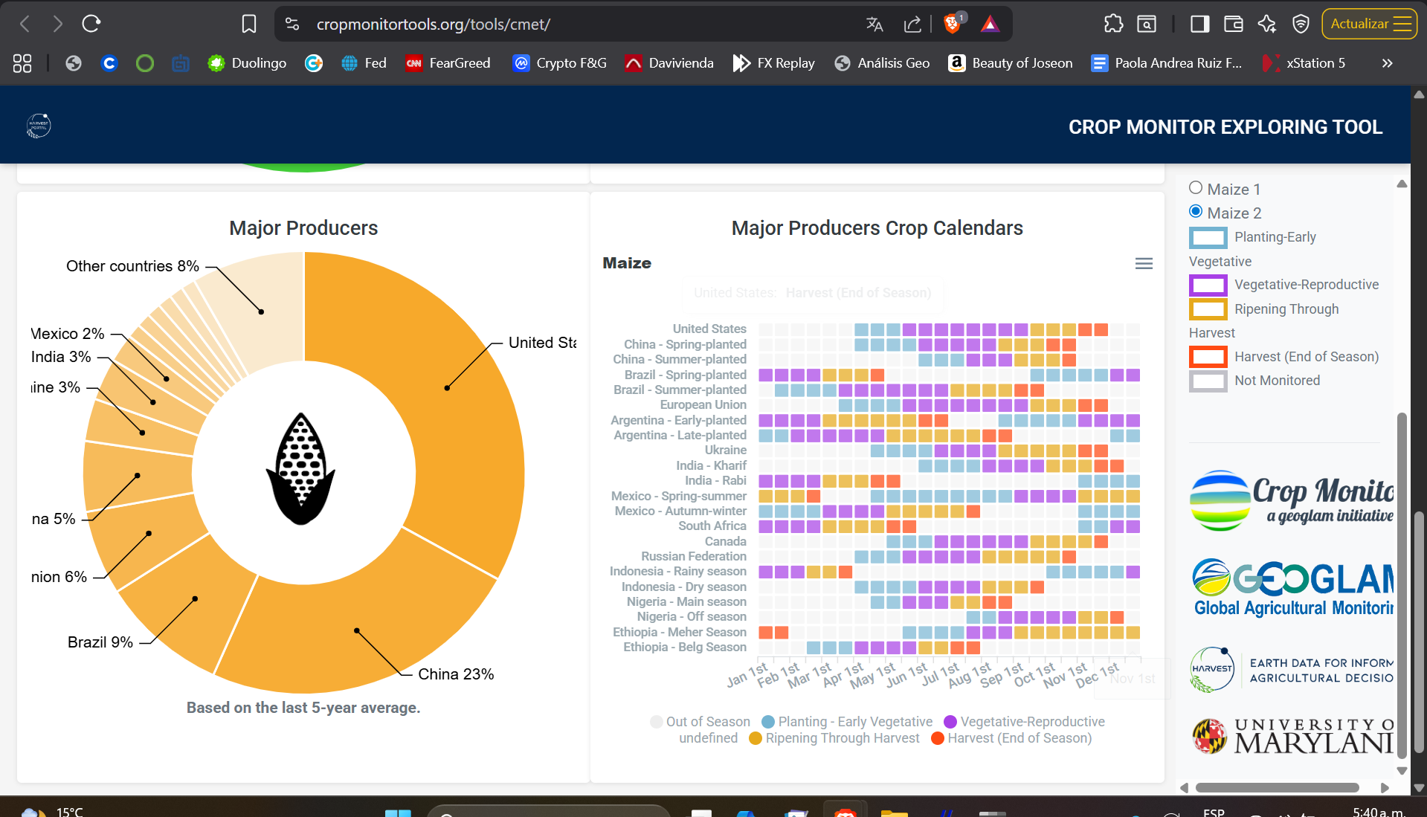
 |  |  |  |  |  |  |  |  |  | https://resilience.igad.int/resource/strengthening-agricultural-decisions-in-countries-at-risk-of-food-insecurity-the-geoglam-crop-monitor-for-early-warning/?utm_source=chatgpt.com
 |  | https://www.cropmonitor.org/baseline-data |  |  |  |  |  |  |  | https://www.geoglam.org/
 |  |  |  |  |  |  |  |  |  | https://old.earthobservations.org/geoglam_resources/1%20Home/Planning%20and%20Reporting/GEOGLAM%202020-2022%20WkPln.pdf?utm_source=chatgpt.com

